2018_03_data
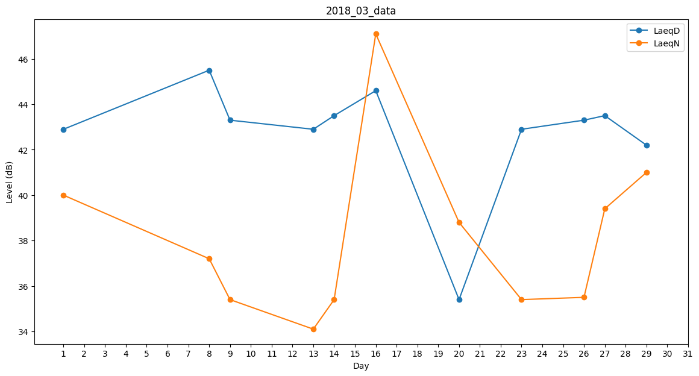
Day | LaeqD | LaeqN
1 | 42.9 | 40
2 | 0 | 0
3 | 42.4 | 0
4 | 43.6 | 0
5 | 0 | 28.5
6 | 48.4 | 0
7 | 0 | 36.9
8 | 45.5 | 37.2
9 | 43.3 | 35.4
10 | 45 | 0
11 | 0 | 0
12 | 0 | 0
13 | 42.9 | 34.1
14 | 43.5 | 35.4
15 | 39.5 | 0
16 | 44.6 | 47.1
17 | 34.5 | 0
18 | 0 | 35.4
19 | 0 | 0
20 | 35.4 | 38.8
21 | 39.4 | 0
22 | 43.9 | 0
23 | 42.9 | 35.4
24 | 0 | 0
25 | 0 | 0
26 | 43.3 | 35.5
27 | 43.5 | 39.4
28 | 0 | 0
29 | 42.2 | 41
30 | 44.1 | 0
31 | 0 | 0

